Sheet1
1. 타겟 조건
1. 2/18까지 가입고객 (82만 명)
2. 페이스북 광고 동의 고객 (30만 명)
3. 10대 또는 20대 고객 (9만9천 명)
4. 마지막 구매 상품의 브랜드가 6개 중 하나에 포함된 고객 (86,390 명)

2. 그룹핑 조건
마지막 구매 브랜드별 그룹핑 (6개 브랜드로 한정함)

3. 각 그룹별 모수와 추천 상품
그룹 (마지막 구매 브랜드) | Group 1 | Group 2 | Group 3 | Group 4 | Group 5 | Group 6
 | 이니스프리 | 아리따움 | 에뛰드 하우스 | 마몽드 | 아이오페 | 라네즈
모수 | 39,183 | 21,390 | 12,369 | 6,837 | 2,499 | 4,112
 | 45.4% | 24.8% | 14.3% | 7.9% | 2.9% | 4.8%
추천상품 | 이니스프리 메이크업 TOP 상품 5개 | 아리따움 메이크업 TOP 상품 5개 | 에뛰드 하우스 메이크업 TOP 상품 5개 | 마몽드 메이크업 TOP 상품 5개 | 아이오페 메이크업 TOP 상품 5개 | 라네즈 메이크업 TOP 상품 5개
1 | 이니스프리 노세범미네랄파우더 | 마몽드 크리미틴트컬러밤인텐스 | 에뛰드 하우스 룩앳마이아이즈 | 마몽드 크리미틴트컬러밤인텐스 | 아이오페 에어쿠션 | 라네즈 스킨베일베이스
2 | 이니스프리 에코뷰티툴에어매직퍼프(내장겸용) | 이니스프리 노세범미네랄팩트 | 에뛰드 하우스 룩앳마이아이즈카페 | 마몽드 멀티클렌징 | 아이오페 컬러핏립스틱 | 라네즈 BB쿠션
3 | 이니스프리 유채꿀립밤 | 에뛰드 하우스 닥터마스카라픽서 | 에뛰드 하우스 디어달링틴트 | 마몽드 크리미틴트컬러밤라이트 | 아이오페 아이브로우오토펜슬 | 라네즈 내추럴브로우오토펜슬
4 | 이니스프리 애플씨드립앤아이리무버 | 아이오페 에어쿠션 | 에뛰드 하우스 드로잉아이브로우 | 마몽드 내츄럴오토펜슬아이브로우 | 아이오페 워터핏립스틱 | 라네즈 립글로우밤
5 | 이니스프리 올리브리얼클렌징티슈 | 라네즈 스킨베일베이스 | 에뛰드 하우스 플레이네일 | 마몽드 하이라이트립틴트 | 아이오페 슈퍼바이탈쿠션 | 라네즈 실크인텐스립스틱
6 | 이니스프리 글로우틴트립밤 | 에뛰드 하우스 룩앳마이아이즈 | 에뛰드 하우스 닥터마스카라픽서 | 마몽드 팡팡헤어섀도우 | 아이오페 퍼펙트스킨트윈팩트 | 라네즈 투톤틴트립바
7 | 이니스프리 애플씨드 클렌징 오일 | 이니스프리 유채꿀립밤 | 에뛰드 하우스 미니 투 매치 립컬러 | 마몽드 브라이트닝커버앰플쿠션 | 아이오페 퍼펙트스킨커버케익 | 라네즈 투톤매트립바

4. 쿠폰
신규혜택 (첫구매 3000원, 뷰티포인트 500원, 무료배송 내용 안내)
https://www.amorepacificmall.com/mobile/mbr/join/mobile_mbr_join_newcustomer_benefit_zone.do

5. 노출 형태 (1안이 안되면 2안으로 해주세요.)
1안 그리드 레이아웃 |  |  |  | 2안 멀티 이미지
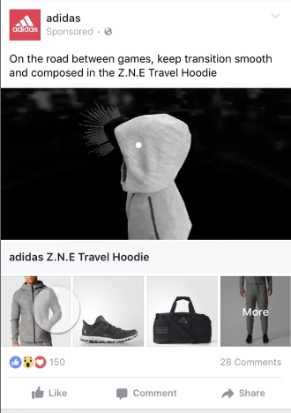
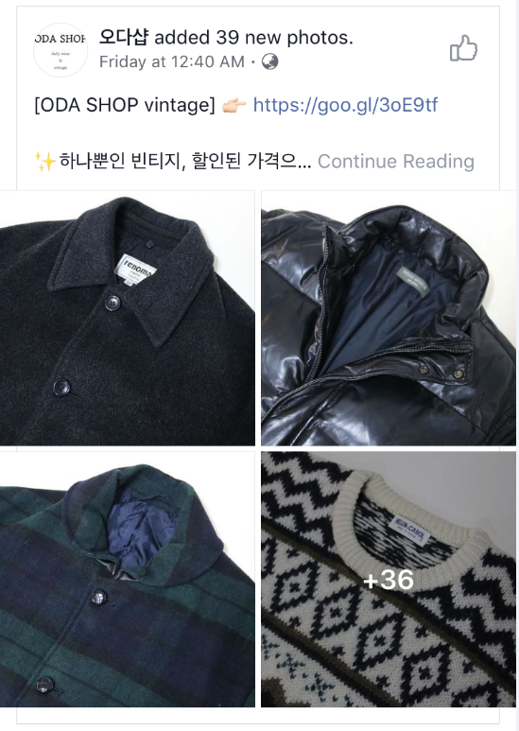
신규혜택 및 브랜드명 언급 신규혜택 페이지 URL ex)이니스프리 메이크업 인기상품

신규혜택 안내 이미지
1사분면 신규혜택 안내 이미지

브랜드명 언급 ex)이니스프리 메이크업 인기상품

추천 상품 노출

추천 상품 노출

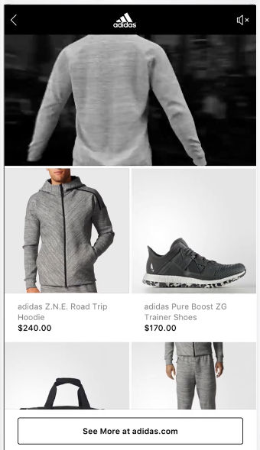

상품 클릭시 아래와 같은 레이아웃으로 변경

